Sheet1
Scene No. | 1
Quest Title | 遗失的名画
Quest Log | 回复洛可可
Map No. | 46
 | 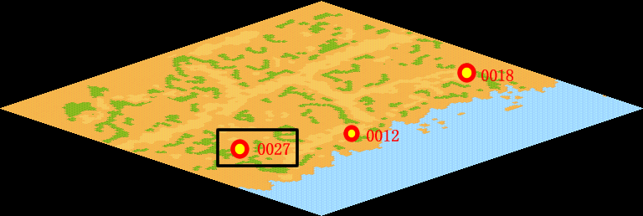
NPC No. | 27
Condition
Dialog | 《拾穗者》啊，我知道这幅画呢，米勒用沉着的色彩，加之丰富细腻的暖调子，勾画出三个弯着腰,低着头,在收割过的麦田里拾剩落的麦穗的妇女形象，简直是"米勒画中的三位农妇是法国的三女神"。前两天我在海边捡到他，你带回去吧。
Select
Result | 1 :Scene 002 , 2 : 关闭对话框

NPC No. | 15
Condition
Dialog | 我想费舍尔那里可能会有线索。
Select | 1：确定
Result | 1：关闭对话框

ScriptFile | Qlog-0001-001.scr
 | Q0027-0126-001.scr
 | Q0015-0126-001.scr

